様式２
様式２
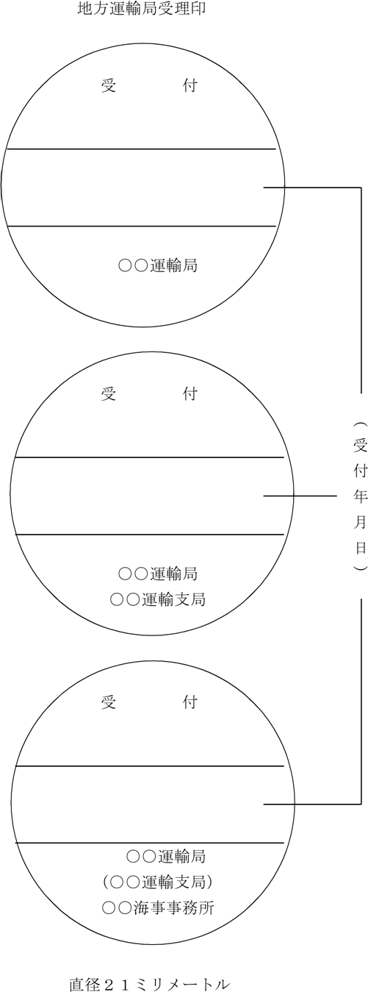

（ 地方運輸局長 ）

（ 地方運輸局運輸支局用長 ）

（ 地方運輸局海事事務所用 ）

